关系图
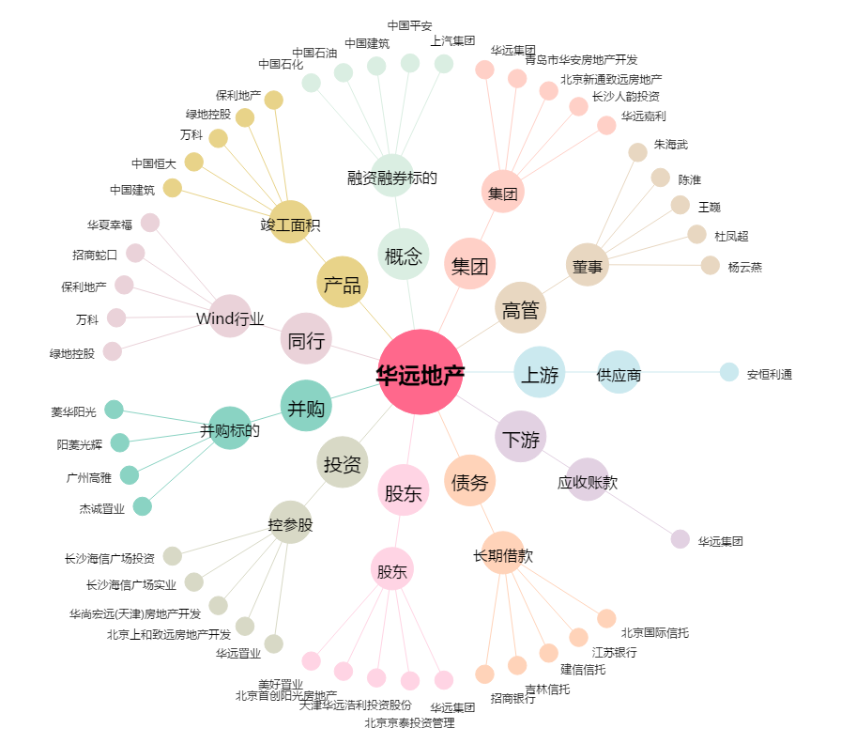
华远地产[600743.SH] - 关系概览图

